教師画像データの効率的な蓄積のプログラムのフトウェア全体構成図
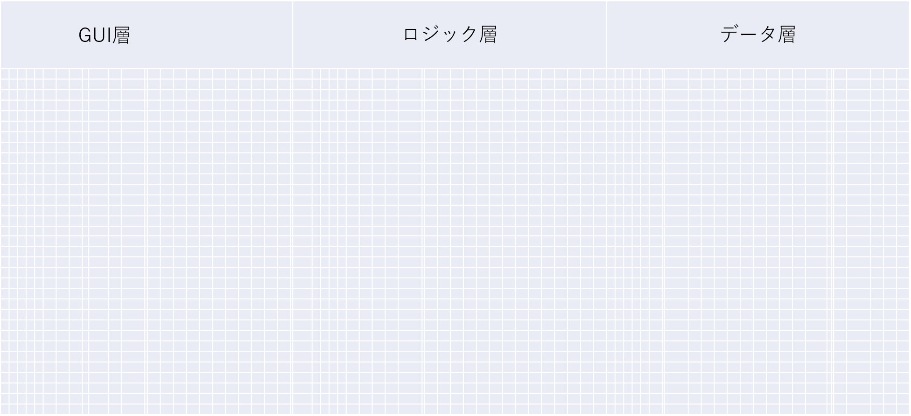

AutoCompressorWindowsServiceが起動された時、
圧縮設定を読み込む
配置されているハードウェア：
滋賀工場のエルメック
オフライン検査機が撮った画像を蓄積しているNAS
配置されているハードウェア：
滋賀工場の
エルメック
製造担当者のPC

毎日指定された時間に自動でフォルダーを圧縮して保存する機能

圧縮したフォルダーの保存先のドライブの空き容量を
確認する機能
自動圧縮設定.txt
OS ファイルシステム

毎日指定された時間になったら

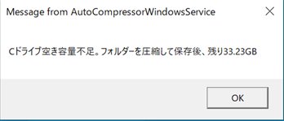
Windows MessageBox

NASからフォルダーを読み込む
圧縮前のフォルダー
今圧縮しようとしているフォルダーと圧縮済みフォルダーの記録を
比較する機能
FTP

空き容量は設定
に達したら、
Windows MessageBox
でアラームを表示する

今圧縮しようとしているフォルダーは圧縮済みフォルダーの記録に載っていなかったら

圧縮後のフォルダー（ZIPファイル）

フォルダーを圧縮して保存
する機能
圧縮後のフォルダーをNASに保存する

FTP

圧縮して
保存した後

今圧縮されたフォルダーの
名前を圧縮済みフォルダーの記録に追加する機能

既に圧縮して保存されたことがあるフォルダー
既に圧縮して保存されたフォルダーを削除
既に圧縮して保存されたフォルダーを削除する機能

FTP

今回圧縮するべきのフォルダーを全部圧縮完了したら

停電または管理者用PC
再起動する時に圧縮済みフォルダーの記録を回復する機能
OS ファイルシステム
圧縮済みフォルダー記録.json
OS ファイルシステム
圧縮済みフォルダーの記録をファイルに書き込んでバックアップする機能
圧縮済みフォルダーの記録をファイルに書き込んでバックアップする
停電または管理者用PCが
再起動する時に圧縮済みフォルダーの記録を読み込む

